ochoReinas
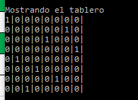
R
 |  |  |  |  |  | R
 |  |  |  | R
 |  |  |  |  |  |  | R
 | R
 |  |  | R
 |  |  |  |  | R
 |  | R

